상품제안서
원형자석거울(화이트) 348 | 상품코드: S09786

 |  |  |  |  |  |  | 02-713-8555 | www.synergygift.co.kr
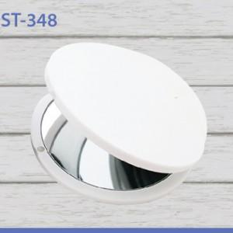

【상세/제작정보】

【인쇄/포장옵션】 | 실크, 풀칼라 / 포장지포장

【공급단가】 | 수량 | 100~ | 300~ | 1,000~ | 3,000~ | 5,000~
*VAT별도 | 백색 | 1,350원 | 1,270원 | 1,230원 | 1,170원 | 1,130원
 | 흑색 | 1,750원 | 1,650원 | 1,590원 | 1,520원 | 1,460원

【상품 URL】 | https://www.synergygift.co.kr:443/src/goods_detail.php?gdno=2193

